상품제안서
이지링 휴대용 버클형 10K 3단 자동 거꾸로 우산 | 상품코드: S36933

 |  |  |  |  |  |  | 02-713-8555 | www.synergygift.co.kr
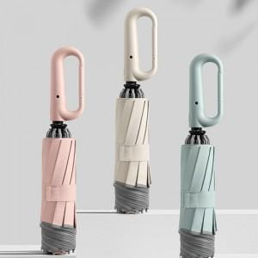

【상세/제작정보】

【인쇄/포장옵션】 | 실크, 원단인쇄 / 포장지포장

【공급단가】 | 수량 | 100~ | 300~ | 500~ | 1,000~ | 3,000~
*VAT별도 | 단가 | 12,550원 | 12,090원 | 11,620원 | 11,160원 | 10,880원

【상품 URL】 | https://www.synergygift.co.kr:443/src/goods_detail.php?gdno=36933

